※初めにお読みください
令和8年度助成対象活動募集 地域の文化振興等の活動 助成金交付要望書の作成にあたっての注意事項

要望書の作成にあたっては、特に以下の点に注意して作成ください。

【 要望書作成に際しての注意事項 】
・本応募様式は自動計算やセルの参照機能等を利用しており、「Microsoft Excel」以外の表計算ソフトで
作成すると不具合が発生する可能性があります。必ず「Microsoft Excel」ソフトをご利用ください。
・本応募様式は、「地域文化施設公演・展示活動（美術館等展示）」専用です。
応募する活動区分ごとに様式が異なりますので、作成前に必ず確認してください。
・主催者の形態や活動内容によって必要な提出書類が異なります。募集案内「必要書類と記入上の
注意事項」を必ず確認し、書類を作成してください。なお、提出の必要がない書類については、
空欄のままご提出ください。
・活動に対する「助成金算定基礎経費の合計額」と「助成対象経費の総額」によって選択可能な
助成金要望額が異なりますので、募集案内「助成金の額及び助成の仕組み」を必ず確認してください。
・団体情報や収入・支出の金額等、各シートの入力情報が別のシートに自動反映される箇所があります。
特に①総表は収支予算が正しく反映されているか確認の上、助成金要望額を必ず選択してください。
・本様式にはファイル保護のためのロックを施しており、文字の大きさや入力欄の調整など、
様式の変更ができない仕様になっていますので、必ず既定の文字数・行数以内で記入してください。
【 入力に際しての注意事項 】
・Wordやメモ帳など別のファイルからテキストをコピーして貼り付ける際には、入力するセルを
ダブルクリックし、入力状態にしてから貼り付けてください。
▼
・薄水色のセルは選択式ですので、右下の |  |  | をクリックして選択肢を開き、選択してください。
例） | 選択してください。
・③個表２【展示内容】の入力に際して、画面がうまく表示されない場合は、数式バーを活用ください。
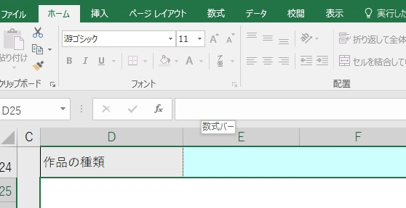
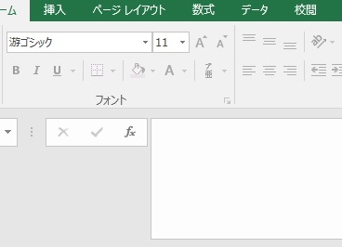

直接、文字の入力が可能
数式バー
幅を広げられます

【 よく使う操作について 】
・改行 |  | [Alt] + [Enter]
・全角⇔半角 変換 |  | [半角/全角]
 |  | キーボードの左上にある【半角/全角】キーを押すたびに、「ひらがな」→「半角英数」→「ひらがな」の順に入力モードが切り替わります。

